상품제안서
스위스와그너 뉴머니클립샤무드+슬림명함지갑 2종세트 | 상품코드: S25300

 |  |  |  |  |  |  | 02-713-8555 | www.synergygift.co.kr
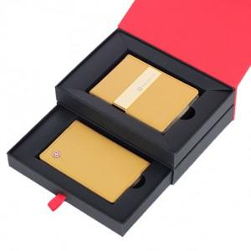

【상세/제작정보】 | <div style="text-align: center;" align="center">1. 머니클립 : 소가죽과 코오롱 샤무드가 조화되어 따뜻함과 부드러움을 동시에 강조한 제품입니다.</div><div style="text-align: center;" align="center">편안한 복장으로 외출시 간편하게 휴대하기 편리한 제품입니다.</div><div style="text-align: center;" align="center">또한 금속 장식은 24K순금으로 도금하여 고급스러움과 시크한 멋을 동시에 구현했습니다.</div><div style="text-align: center;" align="center">신용카드포켓 : 4개, 지폐포켓 : 1개, 24K순금도금 금속 장식 : 1개</div><div style="text-align: center;" align="center">2. 슬림명함지갑 : 명함지갑과 카드지갑의 장점을 결합한 디자인 입니다.</div><div style="text-align: center;" align="center">넉넉한 수의 신용카드 포켓과 명함 및 간이포켓을 채용하여 실용성과 시크한 멋을 동시에 표현한 제품입니다.</div><div style="text-align: center;" align="center">또한 매우 슬림한 사이즈로 간편하게 휴대하기 좋습니다.</div><div style="text-align: center;" align="center">명함포켓 : 2개&nbsp; &nbsp;, 신용카드포켓 : 3개 , 간이포켓 : 1개​</div>

【인쇄/포장옵션】 | 불박 / 포장지포장

【공급단가】 | 수량 | 30~ | 100~ | 500~ | 1,000~ | 2,000~
*VAT별도 | 단가 | 30,800원 | 25,200원 | 24,300원 | 23,400원 | 22,500원

【상품 URL】 | https://www.synergygift.co.kr:443/src/goods_detail.php?gdno=25300

